【記入例】連絡票（学部学系・グループ校友会用）
2026年度 総会・行事 連絡票（学部学系・グループ校友会用）
校友会名 | 〇△□県校友会 |  |  |  |  |  |  |  |  |  | 連絡先（TEL） |  |  |  |  |  | 075-813-8216
担当者名 | 立命 花子 |  |  |  |  |  |  |  |  |  | 連絡先（Eｍail） |  |  |  |  |  | alumni@st.ritsumei.ac.jp

①行事概要（開催3か月前頃にご連絡ください）
1）行事名 | 2026年度 〇△□立命会・総会 |  |  |  |  |  |  |  |  |  |  |  |  |  |  |  |  |  |  |  |  |  |  |  |  |  | →「行事名」は正式名称をご記入ください
2）開催日時 | 2026 |  |  |  |  | 年 | 10 |  | 月 | 31 |  | 日（ |  | 土 | ） | 15 |  | 時 | 30 | 分～ |  | 20 |  | 時 | 30 | 分
3）会場 | 会場名 |  | 立命館大学 朱雀キャンパス 多目的ホール |  |  |  |  |  |  |  |  |  |  |  |  |  |  |  | TEL |  | 075-813-8216
 | 〒 | 604-8520 |  |  | 住所 |  | 京都市中京区西ノ京朱雀町1番地
4）来賓 等手配希望 | 大学代表者の手配希望 |  |  |  |  |  | 希望する |  |  |  |  |  | 校友会代表者の手配希望 |  |  |  |  |  | 希望する
 | ※それぞれの手配については、学園行事等でご案内が難しい場合もありますので、予めご了承ください。
5）会長交代の有無 | 有り |  |  |  |  | ※交代する場合、総会実施後、役員体制や事務局体制についてもご連絡ください。
 |  |  |  | 交代する→（新会長名： |  |  |  |  |  | 校友 太郎 |  |  |  |  |  |  | 就任日： |  | 2026 |  | 年 | 10 | 月 | 31 | 日
6）その他ご連絡事項 | 〇〇〇〇〇〇〇
7）WEBサイト掲載可否 | 希望する |  |  |  |  | ※校友会WEBサイト トップページ「Events」への掲載

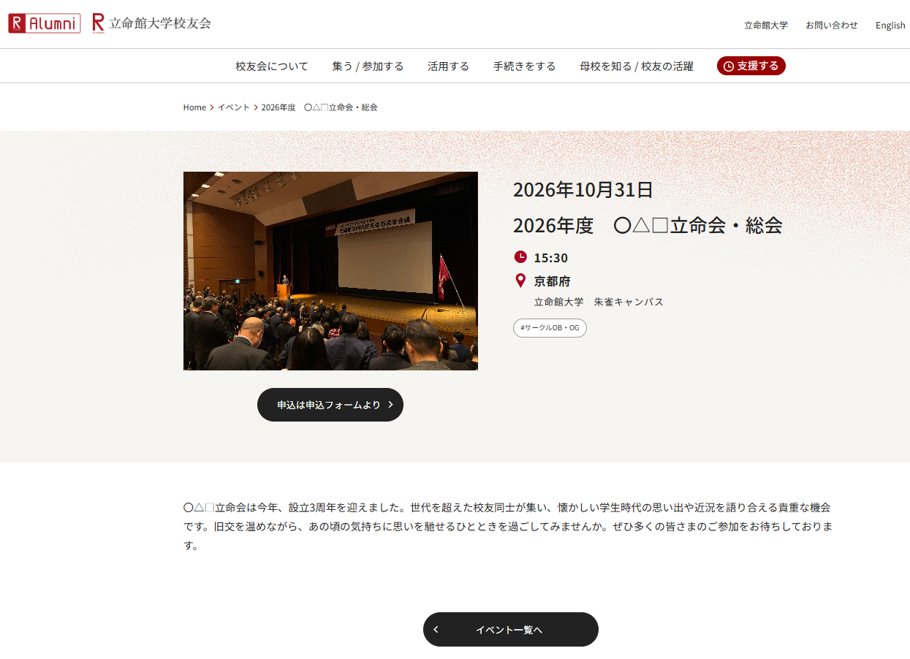
②校友会WEBサイト掲載情報（開催2カ月前を目途にご連絡ください。） |  |  |  |  |  |  |  |  |  |  |  |  |  |  |  |  |  |  |  |  |  |  |  |  |  |  |  | ※掲載イメージ
1）WEBサイト掲載情報 | 以下の内容は校友会WEBサイトトップページ「Events」に掲載されます。 |  |  |  |  |  |  |  |  |  |  |  |  |  |  |  |  |  |  |  |  |  |  |  |  |  | →ご希望の場合は校友会WEBサイト トップページ「Events」に掲載されます。 →掲載を希望される場合は、上記① 1）行事名 ～ 3）会場、② 1）メッセージ～4）WEBサイト等URL までを掲載します。 →WEBサイトには、本連絡票が届いてから1週間前後で掲載いたします。 →掲載写真は1枚（横向き）を事務局にお送りください。
 | ＜掲載写真＞ |  |  |  | 有り |  |  |  |  | ※掲載写真がある場合は、事務局Email宛に添付してご送付ください。
 | ＜メッセージ（校友会WEBサイトに掲載）＞200字程度を目安に作成ください。絵文字は表示されません。
 | 〇△□立命会は今年、設立3周年を迎えました。世代を超えた校友同士が集い、懐かしい学生時代の思い出や近況を語り合える貴重な機会です。旧交を温めながら、あの頃の気持ちに思いを馳せるひとときを過ごしてみませんか。ぜひ多くの皆さまのご参加をお待ちしております。

2）参加申込方法 （URL、連絡先など） | https://forms.office.com/pages/〇〇〇 |  |  |  |  |  |  |  |  |  |  |  |  |  |  |  |  |  |  |  |  |  |  |  |  |  | →出欠の連絡先やWEBフォーマットのURLなどをご記入ください。
3）申込締切日 | 2026 |  |  |  |  | 年 | 10 |  | 月 | 10 |  | 日 |  |  |  |  |  |  |  |  |  |  |  |  |  |  | →校友会WEBサイトの掲載終了日（申込締切日）の記載がない場合は、企画開催日を申込締切日として設定します。
4）WEBサイト等 URL | https://alumni.ritsumei.jp/ |  |  |  |  |  |  |  |  |  |  |  |  |  |  |  |  |  |  |  |  |  |  |  |  |  | →貴会の総会情報などが掲載されているWEB媒体のURLなどをご記入ください。

③開催にあたり校友会事務局への依頼事項（開催1か月前頃にご連絡ください）
1）祝電 ※総会のみ送付 | 要 |  |  |  |  |  |  |  |  |  |  |  |  |  |  |  |  |  |  |  |  |  |  |  |  |  | →祝電をご希望の場合は、「立命館大学校友会長名」および「学校法人立命館理事長・総長名」の合計2通をお送りします。 →祝電、総会用資料、備品のお届けにつきまして、事前に会場に受取り可能かご確認ください。受取り・発送に制約があればその旨、事務局にお伝えください。 併せて受け取り可能時間のご確認もお願いします。 念のため、当日着でのお届けはお控えください。
 | 発送先住所： |  |  | 〒 | 604-8520 |  |  | 住所 |  | 京都市中京区西ノ京朱雀町1番地
 | 発送先氏名： |  |  |  | 立命館大学 朱雀キャンパス
 | 発送先TEL： |  |  |  | 075-813-8216 |  |  |  |  |  | 到着希望日時： |  |  |  |  | 10 | 月 | 30 | 日 | AM
2）総会用資料 ※祝電発送先と異なる場合ご記入ください。 | 要（祝電と違う送付先） |  |  |  |  |  |  |  |  |  |  |  |  |  |  | 30 |  |  | 部 |  |  |  |  |  |  |  | →総会用資料は、ヤマト運輸よりお送りします。 ※配布時期により封入内容が変わりますので、予めご了承ください。
 | 発送先住所： |  |  | 〒 | 603-8577 |  |  | 住所 |  | 京都市北区等持院北町56-1
 | 発送先氏名： |  |  |  | 立命館大学 衣笠キャンパス
 | 発送先TEL： |  |  |  | 075-465-8144 |  |  |  |  |  | 到着希望日時： |  |  |  |  | 10 | 月 | 30 | 日 | AM
3）総会用備品 ※祝電発送先と異なる場合ご記入ください。 | 要（資料と同じ送付先） |  |  |  |  |  |  | ※横断幕等、備品に限りがありますので、事務局より調整のご連絡をする場合があります。 |  |  |  |  |  |  |  |  |  |  |  |  |  |  |  |  |  |  | →総会用備品は、校友会事務局よりお送りします。 ＜法被＞ 着用されましたら、クリーニングしていただき １枚ずつたたんだ状態でビニール包装仕上げにてご返却をお願いします。 ＜校歌・応援歌CD＞ 演奏のみ。 ＜のぼり＞ 形式はセールバナーとなります。 ※土台をご希望の場合は、別途送料のご負担をお願いします。 ※四角タイプをご要望の場合は、事務局にご連絡をお願いします。
 | ▪法被 |  |  | 3 |  | 枚 | ▪校歌CD |  |  |  |  | 枚 | ▪のぼり |  |  | 3 | セット（※四角タイプは要連絡）
 | ▪名札シール |  |  |  |  | 枚 | ▪その他備品 |  |  | （ |  |  |  |  |  |  |  |  |  |  |  |  |  |  |  | ）
 | 発送先住所： |  |  | 〒 |  |  |  | 住所
 | 発送先氏名：
 | 発送先TEL： |  |  |  |  |  |  |  |  |  | 到着希望日時： |  |  |  |  | 10 | 月 | 30 | 日 | AM

④事務局への連絡事項（開催後にご対応ください）
※企画当日の参加人数、開催報告・配布資料・写真を事務局までご提出ください。
1）参加人数 | 28 |  |  | 名 |  |  |  |  |  |  |  |  |  |  |  |  |  |  |  |  |  |  |  |  |  |  | →当日の参加人数のご連絡、及び配布資料・開催報告・写真（横向き、10枚以内）等のご提供を事務局までお願いします
2）開催後の広報媒体の掲載 | 会報「りつめい」への掲載 |  |  |  |  |  |  | 選択してください |  |  |  |  |  |  |  |  |  |  |  |  |  |  |  |  |  |  | →掲載をご希望の場合、会報の入稿時期や紙幅の関係で掲載できない場合もあります。予めご了承ください。
3）校友会WEBサイト掲載 | 校友会WEBサイトへの掲載 |  |  |  |  |  |  | 選択してください |  |  |  |  |  |  |  |  |  |  |  |  |  |  |  |  |  |  | →掲載をご希望されない場合は、「希望しない」にしてください。開催内容の記載は不要です。
 | 開催内容：（1,000文字以内） |  |  |  |  |  |  |  |  |  |  |  |  |  |  |  |  |  |  |  |  |  |  |  |  |  | →借用備品等のご返却も開催後2週間を目途にお願いします。
 | ※参加人数や当日の様子が分かるように、開催内容を確認してください。
 | ※WEBサイト掲載時に、内容は事務局にて修正をする場合があります。
 | 2026年10月31日（土）15時半より、立命館大学朱雀キャンパスにおいて〇△□立命会の総会が開催されました（参加者288名）。 冒頭では、会長の〇〇〇〇氏（’18〇）より挨拶があり、「設立から3年目を迎えようとしている中、多忙な時期にもかかわらず、各地からOBが集まってくれたことを大変心強く感じている」と述べ、会のさらなる発展への期待が語られました。 総会では、事務局より2025年度の活動報告が行われ、これまでの取り組みや会の運営状況について共有されました。続いて議事に移り、2026年度の役員体制案および活動方針が提案され、出席者の全会一致により承認されました。 さらに今後の活動案についても意見交換が行われ、OBと現役学生との交流をより活発にするため、双方に連絡担当者を設けて連絡体制を整え、継続的な情報共有を図っていくことが決定されました。

校友会事務局までメールでご送付ください。Email送付先：alumni@st.ritsumei.ac.jp
 |  |  |  |  |  |  |  |  |  |  |  |  |  |  |  |  |  |  |  |  |  |  |  | 改訂日：2026.3

